2.Pivot VC
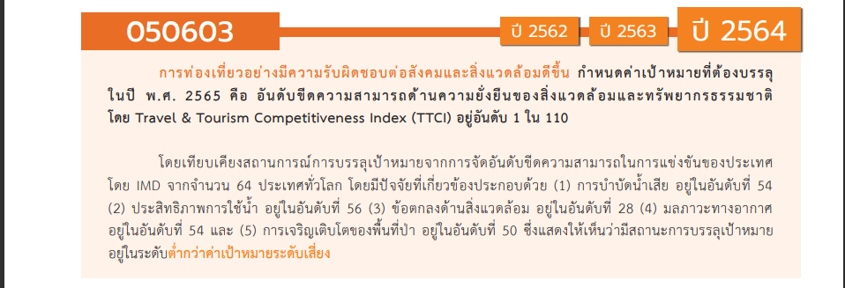
องค์ประกอบ/ปัจจัย | ปีงบประมาณ
 | 2562 | 2563 | 2564 | 2565 | 2566 | รวมจำนวนโครงการทั้งหมด
050603V01 | 6 | 9 | 7 | 5 | 2 | 29
050603F0101 | 6 | 6 | 4 | 3 | 1 | 20
050603F0102 |  | 3 | 3 |  | 1 | 7
050603F0103 |  |  |  | 2 |  | 2
050603F0104
050603V02 |  | 7 | 5 | 4 |  | 16
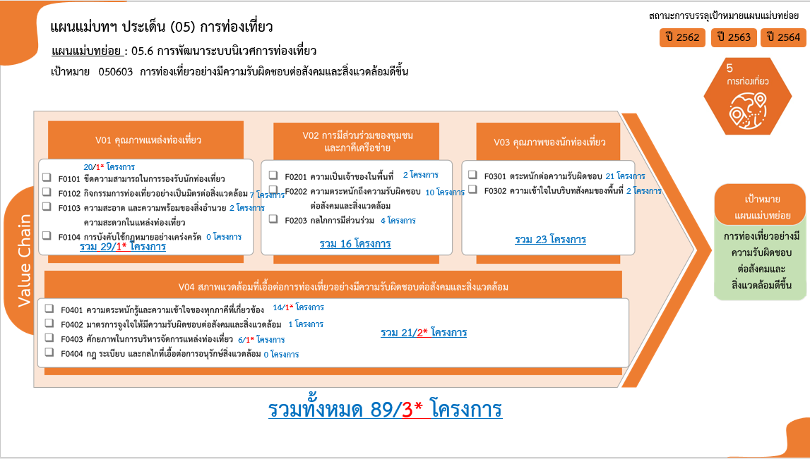
050603F0201 |  | 1 |  | 1 |  | 2
050603F0202 |  | 5 | 3 | 2 |  | 10
050603F0203 |  | 1 | 2 | 1 |  | 4
050603V03 |  | 1 | 15 | 7 |  | 23
050603F0301 |  | 1 | 15 | 5 |  | 21
050603F0302 |  |  |  | 2 |  | 2
050603V04 | 1 | 4 | 7 | 7 | 2 | 21
050603F0401 | 1 |  | 6 | 6 | 1 | 14
050603F0402 |  | 1 |  |  |  | 1
050603F0403 |  | 3 | 1 | 1 | 1 | 6
050603F0404
ไม่สอดคล้องกับ V และ F ใด | 14 | 23 |  |  |  | 37
050603F00 | 14 | 23 |  |  |  | 37
รวมจำนวนโครงการทั้งหมด | 21 | 44 | 34 | 23 | 4 | 126
*F00 หมายถึงโครงการไม่สอดคล้องกับองค์ประกอบและปัจจัยใดของเป้าหมายแผนแม่บทย่อย

 |  |  |  |  |  |  | หมายเหตุ: n* หมายถึง โครงการเพื่อขับเคลื่อนการบรรลุเป้าหมายตามยุทธศาสตร์ชาติ ประจำปีงบประมาณ พ.ศ. 2566
โครงการที่ไม่สอดคล้องกับองค์ประกอบและปัจจัยใดของเป้าหมายแผนแม่บทย่อย
จำนวน 37 โครงการ

 |  |  |  |  |  |  | หมายเหตุ: n* หมายถึง โครงการเพื่อขับเคลื่อนการบรรลุเป้าหมายตามยุทธศาสตร์ชาติ ประจำปีงบประมาณ พ.ศ. 2566

โครงการที่ไม่สอดคล้องกับองค์ประกอบและปัจจัยใดของเป้าหมายแผนแม่บทย่อย จำนวน 37 โครงการ

4.รวม
โครงการภายใต้เป้าหมายแผนแม่บทย่อย: 050603 การท่องเที่ยวอย่างมีความรับผิดชอบต่อสังคมและสิ่งแวดล้อมดีขึ้น
กรุณา Log in เข้าระบบ eMENSCR ก่อนดำเนินการ Click ที่ link โครงการนั้น ๆ
หมายเหตุ : หากไม่ Login จะไม่สามารถดูรายละเอียดโครงการได้
โครงการที่ปรากฎเป็นโครงการที่ผ่านการอนุมัติจากผู้บริหาร (M7) ของหน่วยงานเท่านั้น (ข้อมูล ณ เดือนมีนาคม 2565)

ชื่อโครงการ / การดำเนินงาน | ปีงบประมาณ | วันที่เริ่มต้นโครงการ | วันที่สิ้นสุดโครงการ | หน่วยงานระดับกองหรือเทียบเท่า | หน่วยงานระดับกรมหรือเทียบเท่า | หน่วยงานระดับกระทรวงหรือเทียบเท่า | ประเภทโครงการ | องค์ประกอบ | ปัจจัย
การจัดประชุมเชิงปฏิบัติการเพื่อส่งเสริมความร่วมมือการพัฒนาการท่องเที่ยวเชิงนิเวศในภูมิภาคอาเซียน | 2562 | ตุลาคม 2561 | ธันวาคม 2561 | กองพัฒนามาตรฐานบุคลากรด้านการท่องเที่ยว | กรมการท่องเที่ยว | กระทรวงการท่องเที่ยวและกีฬา |  | 050603V04 | 050603F0401
การจัดประชุมเชิงปฏิบัติการเพื่อส่งเสริมและพัฒนาการท่องเที่ยวทางทะเลภายใต้กรอบความร่วมมือ IMT-GT | 2562 | ตุลาคม 2561 | เมษายน 2562 | กองพัฒนามาตรฐานบุคลากรด้านการท่องเที่ยว | กรมการท่องเที่ยว | กระทรวงการท่องเที่ยวและกีฬา |  | 050603V00 | 050603F00
ค่าใช้จ่ายในการส่งเสริมและพัฒนาศักยภาพวิถีไทยเพื่อสร้างมูลค่าเพิ่มและความยั่งยืนทางการท่องเที่ยว ประจำปีงบประมาณ พ.ศ.2562 | 2562 | ตุลาคม 2561 | กันยายน 2562 | กองพัฒนาบริการท่องเที่ยว | กรมการท่องเที่ยว | กระทรวงการท่องเที่ยวและกีฬา |  | 050603V00 | 050603F00
ค่าใช้จ่ายในการจัดทำและพัฒนาปรับปรุงคุณภาพและมาตรฐานการท่องเที่ยวไทยและมาตรฐานการท่องเที่ยวระหว่างประเทศ ประจำปีงบประมาณ พ.ศ.2562 | 2562 | ตุลาคม 2561 | กันยายน 2562 | กองพัฒนาบริการท่องเที่ยว | กรมการท่องเที่ยว | กระทรวงการท่องเที่ยวและกีฬา |  | 050603V00 | 050603F00
พื้นที่ได้รับการพัฒนาขีดความสามารถด้านการท่องเที่ยวเพื่อเพิ่มศักยภาพชุมชนและเศรษฐกิจฐานรากให้มีความเข้มแข็ง | 2562 | ตุลาคม 2561 | กันยายน 2562 |  | องค์การบริหารการพัฒนาการพื้นที่พิเศษเพื่อการท่องเที่ยวอย่างยังยืน | สำนักนายกรัฐมนตรี |  | 050603V01 | 050603F0101
โครงการการยกระดับภาพลักษณ์การท่องเที่ยวสู่ความเป็นคุณภาพผ่านวิถีไทย | 2562 | ตุลาคม 2561 | กันยายน 2562 | กองประชาสัมพันธ์ต่างประเทศ | การท่องเที่ยวแห่งประเทศไทย (ททท.) | กระทรวงการท่องเที่ยวและกีฬา |  | 050603V00 | 050603F00
โครงการการยกระดับภาพลักษณ์การท่องเที่ยวสู่ความเป็นคุณภาพผ่านวิถีไทย | 2562 | ตุลาคม 2561 | กันยายน 2562 | กองเผยแพร่โฆษณาต่างประเทศ | การท่องเที่ยวแห่งประเทศไทย (ททท.) | กระทรวงการท่องเที่ยวและกีฬา |  | 050603V00 | 050603F00
โครงการเผยแพร่ประชาสัมพันธ์ผ่านสื่อสารสนเทศ | 2562 | ตุลาคม 2561 | กันยายน 2562 | กลุ่มสารสนเทศการตลาด | การท่องเที่ยวแห่งประเทศไทย (ททท.) | กระทรวงการท่องเที่ยวและกีฬา |  | 050603V00 | 050603F00
โครงการสื่อสารการตลาดสร้างกระแสการเดินทางและการใช้จ่ายของนักท่องเที่ยวกระแสหลัก | 2562 | ตุลาคม 2561 | กันยายน 2562 | กองเผยแพร่โฆษณาในประเทศ | การท่องเที่ยวแห่งประเทศไทย (ททท.) | กระทรวงการท่องเที่ยวและกีฬา |  | 050603V00 | 050603F00
เทศกาลเที่่ยวเมืองไทย ครั้งที่ 39 | 2562 | ตุลาคม 2561 | กันยายน 2562 | กองตลาดภาคตะวันออก | การท่องเที่ยวแห่งประเทศไทย (ททท.) | กระทรวงการท่องเที่ยวและกีฬา |  | 050603V00 | 050603F00
โครงการเมืองรองต้องลอง | 2562 | ตุลาคม 2561 | กันยายน 2562 | กองตลาดภาคเหนือ | การท่องเที่ยวแห่งประเทศไทย (ททท.) | กระทรวงการท่องเที่ยวและกีฬา |  | 050603V00 | 050603F00
โครงการ Amazing ไทยแลนด์พรีเมี่ยม | 2562 | ตุลาคม 2561 | กันยายน 2562 | กองตลาดภาคใต้ | การท่องเที่ยวแห่งประเทศไทย (ททท.) | กระทรวงการท่องเที่ยวและกีฬา |  | 050603V00 | 050603F00
โครงการสื่อสารการตลาดเพื่อส่งเสริมและกระตุ้นการเดินทางของนักท่องเที่ยวกลุ่มศักยภาพ | 2562 | ตุลาคม 2561 | กันยายน 2562 | กองเผยแพร่โฆษณาในประเทศ | การท่องเที่ยวแห่งประเทศไทย (ททท.) | กระทรวงการท่องเที่ยวและกีฬา |  | 050603V01 | 050603F0101
โครงการส่งเสริมการท่องเที่ยวกลุ่ม luxury | 2562 | ตุลาคม 2561 | กันยายน 2562 | กองตลาดอาเซียน เอเชียใต้ฯ | การท่องเที่ยวแห่งประเทศไทย (ททท.) | กระทรวงการท่องเที่ยวและกีฬา |  | 050603V01 | 050603F0101
โครงการส่งเสริมการท่องเที่ยวในวันธรรมดา | 2562 | ตุลาคม 2561 | กันยายน 2562 | กองตลาดภาคตะวันออก | การท่องเที่ยวแห่งประเทศไทย (ททท.) | กระทรวงการท่องเที่ยวและกีฬา |  | 050603V01 | 050603F0101
โครงการเปิดเวทีไทยสู่เวทีโลก | 2562 | ตุลาคม 2561 | กันยายน 2562 | กองตลาดยุโรปฯ | การท่องเที่ยวแห่งประเทศไทย (ททท.) | กระทรวงการท่องเที่ยวและกีฬา |  | 050603V00 | 050603F00
โครงการส่งเสริมการท่องเที่ยวช่วง Low Season | 2562 | ตุลาคม 2561 | กันยายน 2562 | ฝ่ายกิจกรรม | การท่องเที่ยวแห่งประเทศไทย (ททท.) | กระทรวงการท่องเที่ยวและกีฬา |  | 050603V00 | 050603F00
โครงการขยายฐานตลาด และกระตุ้นการใช้จ่ายนักท่องเที่ยวเพื่อพักผ่อนทั่วไปกลุ่มตลาดกลาง - บน | 2562 | ตุลาคม 2561 | กันยายน 2562 | กองตลาดเอเชียตะวันออก | การท่องเที่ยวแห่งประเทศไทย (ททท.) | กระทรวงการท่องเที่ยวและกีฬา |  | 050603V01 | 050603F0101
โครงการขยายฐานตลาด และกระตุ้นการใช้จ่ายนักท่องเที่ยวเพื่อพักผ่อนทั่วไปกลุ่มตลาดกลาง - บน | 2562 | ตุลาคม 2561 | กันยายน 2562 | กองตลาดอาเซียน เอเชียใต้ฯ | การท่องเที่ยวแห่งประเทศไทย (ททท.) | กระทรวงการท่องเที่ยวและกีฬา |  | 050603V01 | 050603F0101
โครงการจัดทำ The Michelin Guide Thailand | 2562 | ตุลาคม 2561 | กันยายน 2562 | กองเผยแพร่โฆษณาต่างประเทศ | การท่องเที่ยวแห่งประเทศไทย (ททท.) | กระทรวงการท่องเที่ยวและกีฬา |  | 050603V00 | 050603F00
โครงการส่งเสริมการท่องเที่ยวเชิงกีฬาจังหวัดพิษณุโลก ประจำปีงบประมาณ พ.ศ. 2563 | 2563 | พฤศจิกายน 2562 | มีนาคม 2563 | สำนักงานการท่องเที่ยวและกีฬาจังหวัดพิษณุโลก | สำนักงานปลัดกระทรวงการท่องเที่ยวและกีฬา | กระทรวงการท่องเที่ยวและกีฬา |  | 050603V00 | 050603F00
โครงการส่งเสริมกีฬาและนันทนาการเพื่อการท่องเที่ยวจังหวัดสมุทรสงคราม | 2563 | กุมภาพันธ์ 2563 | กันยายน 2563 | สำนักงานการท่องเที่ยวและกีฬาจังหวัดสมุทรสงคราม | สำนักงานปลัดกระทรวงการท่องเที่ยวและกีฬา | กระทรวงการท่องเที่ยวและกีฬา |  | 050603V00 | 050603F00
โครงการประสานความร่วมมือระหว่างหน่วยงานเพื่อแก้ไขปัญหานักท่องเที่ยว | 2562 | ตุลาคม 2561 | กันยายน 2562 | กองมาตรตฐานและกำกับความปลอดภัยนักท่องเที่ยว (กมก.) | สำนักงานปลัดกระทรวงการท่องเที่ยวและกีฬา | กระทรวงการท่องเที่ยวและกีฬา |  | 050603V00 | 050603F00
พัฒนากลุ่มท่่องเที่ยวเชิงธรรมชาติ | 2563 | ตุลาคม 2562 | กันยายน 2563 |  | ลำปาง | จังหวัดและกลุ่มจังหวัด |  | 050603V00 | 050603F00
โครงการสื่อสารสร้างกระแสท่องเที่ยวและความรับผิดชอบต่อสังคมและส่ิงแวดล้อม | 2563 | มกราคม 2563 | กันยายน 2563 | กองเผยแพร่โฆษณาในประเทศ | การท่องเที่ยวแห่งประเทศไทย (ททท.) | กระทรวงการท่องเที่ยวและกีฬา |  | 050603V02 | 050603F0202
โครงการกระตุ้นการเดินทางของนักท่องเที่่ยวไทยกระแสหลัก | 2563 | ตุลาคม 2562 | กันยายน 2563 | กองตลาดภาคตะวันออกเฉียงเหนือ | การท่องเที่ยวแห่งประเทศไทย (ททท.) | กระทรวงการท่องเที่ยวและกีฬา |  | 050603V00 | 050603F00
โครงการเทศกาลเที่ยวเมืองไทย ประจำปี 2563 ครั้งที่ 40 | 2563 | มกราคม 2563 | กันยายน 2563 | กองตลาดภาคกลาง | การท่องเที่ยวแห่งประเทศไทย (ททท.) | กระทรวงการท่องเที่ยวและกีฬา |  | 050603V00 | 050603F00
โครงการส่งเสริมการท่องเที่ยวอย่างรับผิดชอบต่อสังคมและสิ่งแวดล้อม | 2563 | ตุลาคม 2562 | กันยายน 2563 | กองตลาดภาคกลาง | การท่องเที่ยวแห่งประเทศไทย (ททท.) | กระทรวงการท่องเที่ยวและกีฬา |  | 050603V02 | 050603F0202
โครงการ Amazing ไทยแลนด์พรีเมียม | 2563 | ตุลาคม 2562 | กันยายน 2563 | กองตลาดภาคใต้ | การท่องเที่ยวแห่งประเทศไทย (ททท.) | กระทรวงการท่องเที่ยวและกีฬา |  | 050603V01 | 050603F0101
โครงการส่งเสริมการท่องเที่่ยวในพื้นที่รอง | 2563 | ตุลาคม 2562 | กันยายน 2563 | กองตลาดภาคเหนือ | การท่องเที่ยวแห่งประเทศไทย (ททท.) | กระทรวงการท่องเที่ยวและกีฬา |  | 050603V01 | 050603F0101
โครงการส่งเสริมการท่องเที่ยวในวันธรรมดา | 2563 | ตุลาคม 2562 | กันยายน 2563 | กองตลาดภาคตะวันออก | การท่องเที่ยวแห่งประเทศไทย (ททท.) | กระทรวงการท่องเที่ยวและกีฬา |  | 050603V01 | 050603F0101
โครงการจัดกิจกรรม เทศกาล ประเพณี กระตุ้นการเดินทางในประเทศ | 2563 | ตุลาคม 2562 | กันยายน 2563 | ฝ่ายกิจกรรม | การท่องเที่ยวแห่งประเทศไทย (ททท.) | กระทรวงการท่องเที่ยวและกีฬา |  | 050603V00 | 050603F00
โครงการบริหารความสัมพันธ์ลูกค้าและเครือข่าย | 2563 | ตุลาคม 2562 | กันยายน 2563 | กองตลาดเอเชียตะวันออก | การท่องเที่ยวแห่งประเทศไทย (ททท.) | กระทรวงการท่องเที่ยวและกีฬา |  | 050603V01 | 050603F0101
พัฒนาสถานประกอบการท่องเที่ยวหัวใจสีเขียว | 2563 | กรกฎาคม 2563 | กันยายน 2563 | สำนักงานการท่องเที่ยวและกีฬาจังหวัดกระบี่ | สำนักงานปลัดกระทรวงการท่องเที่ยวและกีฬา | กระทรวงการท่องเที่ยวและกีฬา |  | 050603V01 | 050603F0102
โครงการจัดกิจกรรมเปิดเวทีไทยสู่เวทีโลก | 2563 | ตุลาคม 2562 | กันยายน 2563 | กองตลาดยุโรปฯ | การท่องเที่ยวแห่งประเทศไทย (ททท.) | กระทรวงการท่องเที่ยวและกีฬา |  | 050603V01 | 050603F0101
โครงการส่งเสริมกลุ่ม Wedding and Honeymoon | 2563 | ตุลาคม 2562 | กันยายน 2563 | กองตลาดอเมริกา | การท่องเที่ยวแห่งประเทศไทย (ททท.) | กระทรวงการท่องเที่ยวและกีฬา |  | 050603V03 | 050603F0301
โครงการส่งเสริมการท่องเที่ยวกลุ่ม Green Tourism | 2563 | ตุลาคม 2562 | กันยายน 2563 | กองตลาดอเมริกา | การท่องเที่ยวแห่งประเทศไทย (ททท.) | กระทรวงการท่องเที่ยวและกีฬา |  | 050603V01 | 050603F0102
โครงการส่งเสริมและพัฒนารางวัลอุตสาหกรรมท่องเที่ยวไทย | 2563 | ตุลาคม 2562 | กันยายน 2563 | กองส่งเสริมสินค้าการท่องเที่ยว | การท่องเที่ยวแห่งประเทศไทย (ททท.) | กระทรวงการท่องเที่ยวและกีฬา |  | 050603V02 | 050603F0203
...

